Deckblatt
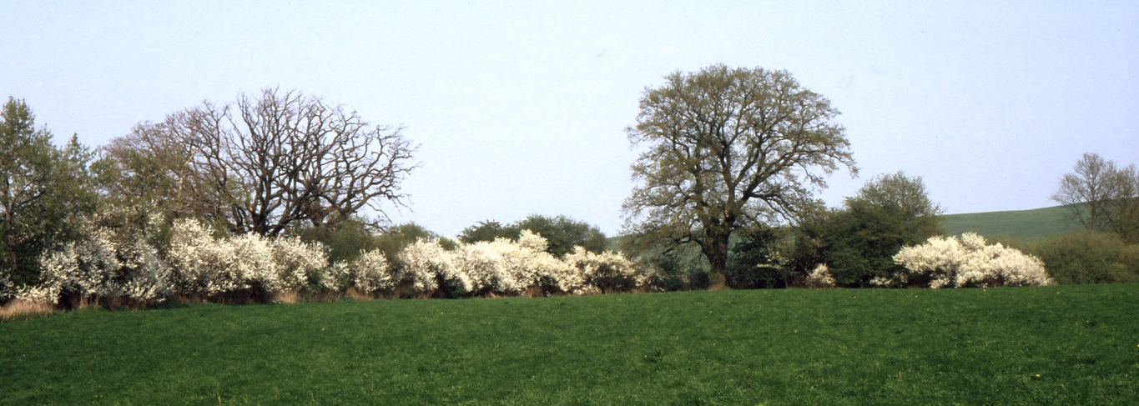
 | Wahlen 2014

 | Europawahl in Mecklenburg-Vorpommern am 25. Mai 2014 - endgültiges Ergebnis -

 | Online-Version der Ergebnisse nach Wahlbezirken, Gemeinden und Kreisen

Vorbemerkungen
Erläuterungen zu Methodik und Begriffen
Rechtsgrundlagen
- Europawahlgesetz (EuWG) in der Fassung der Bekanntmachung vom 8. März 1994 (BGBl. I S. 423, 555, 852), das zuletzt durch Gesetz vom 7. Oktober 2013 (BGBl. I S. 3749) geändert worden ist,
- Wahlstatistikgesetz (WStatG) vom 21. Mai 1999 (BGBl. I S. 1023), das zuletzt durch Artikel 1a des Gesetzes vom 27. April 2013 (BGBl. I S. 962) geändert worden ist,
- Europawahlordnung (EuWO) in der Fassung der Bekanntmachung vom 2. Mai 1994 (BGBl. I S. 957), die zu- letzt durch Verordnung vom 16. Dezember 2013 (BGBl. I S. 4335) geändert worden ist.
Wahlperiode und Wahlzeit
Das Europäische Parlament wird für die Dauer von fünf Jahren gewählt. Die Europawahl 2014 fand in allen Mitgliedstaaten im Zeitraum vom 22. bis zum 25. Mai statt. Jedes Mitglied der Europäischen Union konnte seinen Wahltag innerhalb dieser von Donnerstag bis Sonntag vorgegebenen Zeitspanne selbst festlegen.
Wahlberechtigte
Wahlberechtigt sind alle Deutschen im Sinne des Artikels 116 Absatz 1 des Grundgesetzes und alle Bürger der übrigen Mitgliedstaaten der Europäischen Union (Unionsbürger), die am Wahltag das 18. Lebensjahr vollendet haben, seit mindestens drei Monaten in der Bundesrepublik Deutschland oder in den übrigen Mitgliedstaaten der Europäischen Union eine Wohnung innehaben oder sich gewöhnlich aufhalten und nicht aus besonderen Gründen nach § 6a des Europawahlgesetzes vom Wahlrecht ausgeschlossen sind. Ein Wahlberechtigter kann sein Wahlrecht nur einmal ausüben. Er muss in ein Wählerverzeichnis eingetragen sein oder einen Wahlschein haben.
Wählbarkeit
Wählbar ist, wer am Wahltag Deutscher im Sinne Artikel 116 Absatz 1 des Grundgesetzes ist und das 18. Lebensjahr vollendet hat. Wählbar ist auch ein Unionsbürger, der in der Bundesrepublik Deutschland eine Wohnung inne hat oder sich sonst gewöhnlich aufhält, am Wahltag die Staatsangehörigkeit eines Mitgliedstaates der Europäischen Union besitzt und das 18. Lebensjahr vollendet hat. Nicht wählbar ist, wer durch Richterspruch oder andere besondere Gründe von der Wahl ausgeschlossen ist.
Wähler, Wahlbeteiligung
Wähler ist der Wahlberechtigte, der seinen Stimmzettel abgegeben hat bzw. dessen Wahlbrief nicht zurückgewiesen wurde. Die Wahlbeteiligung weist den Anteil der Wähler an den Wahlberechtigten aus.
Wahlgebiet, Wahlbezirk
Wahlgebiet ist das Gebiet der Bundesrepublik Deutschland. Das Wahlgebiet wird für die Stimmabgabe in Wahlbezirke eingeteilt. Die Urnenwahlbezirke der Europawahl stimmen mit den Urnenwahlbezirken der zeitgleichen Kommunalwahlen überein. Für die Europawahl wurden auf Ebene der amtsfreien Gemeinden und Ämter eigenständige Briefwahlbezirke gebildet.
Wahlsystem
Die Europawahl erfolgt nach den Grundsätzen der Verhältniswahl mit Listenwahlvorschlägen.
In Mecklenburg-Vorpommern umfasste der Stimmzettel 24 Listenvorschläge. Dabei stellten 23 Parteien und sonstige politische Vereinigungen (im vorliegenden Heft als Parteien bezeichnet) eine gemeinsame Liste für das Bundesgebiet auf.
Die CDU trat, wie in den anderen Ländern (Ausnahme Bayern: CSU), mit einer Landesliste zur Wahl an.
Jeder Wähler kann mit seiner Stimme eine der Listen auf dem amtlichen Stimmzettel kennzeichnen.
Sitzverteilung
Für die Sitzverteilung auf Bundesebene werden die für einen Wahlvorschlag abgegebenen Stimmen zusam-mengezählt.
Listen für einzelne Länder desselben Wahlvorschlagsberechtigten gelten dabei als verbunden und werden wie ein Wahlvorschlag behandelt, sofern sie nicht von der Listenverbindung ausgeschlossen sind.
Für die Sitzverteilung werden alle Wahlvorschläge berücksichtigt, die gültige Stimmen auf sich vereinigen, nachdem das Bundesverfassungsgericht durch Urteil vom 26. Februar 2014 die von 5 Prozent auf 3 Prozent gesenkte Sperrklausel (§ 2 Absatz 7 EuWG) für nichtig erklärt hat.
Die Verteilung der Sitze auf die Parteien im Bundesgebiet erfolgt nach dem Verfahren „Sainte-Laguë/Schepers". Danach werden die zu besetzenden Sitze auf die Wahlvorschläge wie folgt verteilt:
Die Zahl der Sitze, die den einzelnen Parteien zuzuteilen sind, wird mit Hilfe eines Zuteilungsdivisors ermittelt. Der Zuteilungsdivisor ist so zu bestimmen, dass insgesamt so viele Sitze auf die Landeslisten entfallen, wie Sitze zu vergeben sind. Dazu wird zunächst die Gesamtzahl der gültigen Stimmen durch die Gesamtzahl der Sitze geteilt.
Entfallen danach mehr Sitze auf die Wahlvorschläge, als Sitze zu vergeben sind, ist der Zuteilungsdivisor so heraufzusetzen, dass sich bei der Berechnung die zu vergebende Sitzzahl ergibt; entfallen zu wenig Sitze auf die Wahlvorschläge, ist der Zuteilungsdivisor entsprechend herunterzusetzen.
Die auf die einzelnen Wahlvorschläge entfallenden Sitze werden mit den Bewerbern in der im Wahlvorschlag festgelegten Reihenfolge besetzt.
Die Verteilung der Sitze der miteinander verbundenen Landeslisten der einzelnen Länder erfolgt in einem zweiten Rechengang ebenfalls nach dem Verfahren „Sainte-Laguë/Schepers". Dabei werden die auf eine Listenverbindung entfallenden Sitze auf die beteiligten Listen der einzelnen Länder verteilt.
Abgegebene Stimmen
Die Stimmabgabe erfolgt auf einem amtlichen Stimmzettel. Jeder Wähler hat eine Stimme. Die Summe der gültigen und ungültigen Stimmen entspricht der Zahl der Wähler.

Gültige Stimmen
Gültig sind Stimmen, wenn die Stimmabgabe den gesetzlichen Festlegungen entsprechend erfolgte.
Ungültige Stimmen
Ungültig sind Stimmen, wenn der Stimmzettel nicht amtlich hergestellt ist, keine Kennzeichnung enthält, den Willen des Wählers nicht zweifelsfrei erkennen lässt oder einen Zusatz oder Vorbehalt enthält.
Briefwahl
Wer an der Briefwahl teilnehmen will, muss einen Wahlschein beantragen. Wahlscheine werden stets mit Briefwahlunterlagen erteilt. Die Briefwahl ermöglicht den Wahlberechtigten, die sich am Wahltag nicht in ihrem Wahlbezirk aufhalten können oder wollen, ihr Wahlrecht auszuüben.
Ergebnisse der Briefwahl werden im Landesergebnis in der Tabelle 2.1 ausgewiesen.
Vergleich zu vorangegangenen Europawahlen
In diese Veröffentlichung sind zu Vergleichszwecken Ergebnisse der vorangegangenen Europawahlen, insbesondere der Wahl 2009, aufgenommen worden. Ergebnisse von Parteien und sonstigen politischen Vereinigungen, die sich 2014 nicht wieder zur Wahl stellten, sind in der Tabelle 2.2 unter „Sonstige“ ausgewiesen.

